ลงทะเบียน
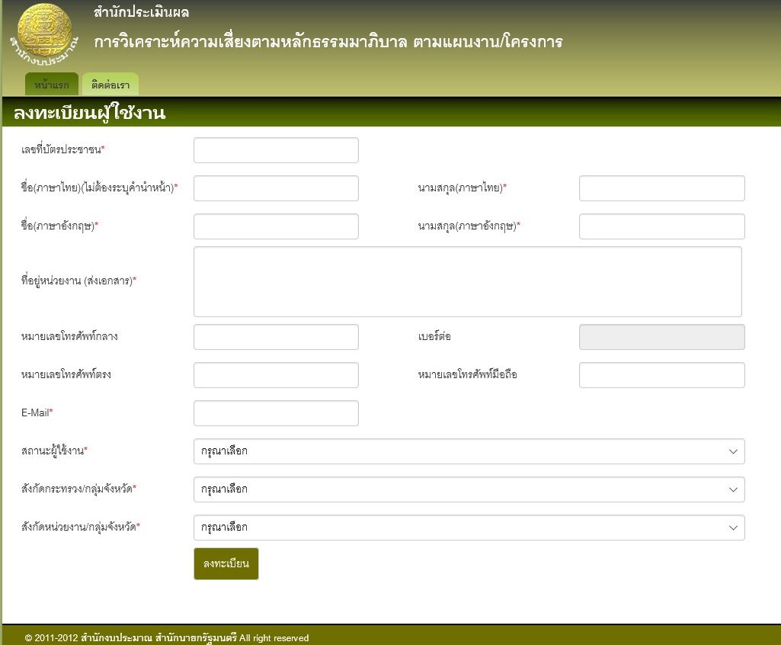
การลงทะเบียน ผู้ใช้งานระบบ

ทดสอบการลงทะเบียน (ส่วนราชการ รัฐวิสาหกิจ หน่วยงานอื่นของรัฐ จังหวัด และกลุ่มจังหวัด)
URL | http://localhost:2854/Register
ความต้องการ | สามารถบันทึกข้อมูลการลงทะเบียน แต่ยังไม่สามารถเข้าสู่ระบบได้ทันที ต้องให้ผู้ดูแลระบบ เปิดใช้งาน จังสามารถเข้าใช้งานได้
 | โดยผู้ลงทะเบียนสามารถระบุสังกัดกระทรวงและสังกัดหน่วยงานได้เพียงกระทรงเดียว
ข้อมูลการลงทะเบียน | ตรวจสอบตามเอกสาร และในฐานข้อมูล ตาม query
Query | select * from user

ทดสอบการลงทะเบียน (สำนักงบประมาณ)
URL | http://localhost:50338/Register
ความต้องการ | สามารถบันทึกข้อมูลการลงทะเบียน แต่ยังไม่สามารถเข้าสู่ระบบได้ทันที ต้องให้ผู้ดูแลระบบ เปิดใช้งาน จังสามารถเข้าใช้งานได้
 | โดยผู้ลงทะเบียนระบุ กระทรวงที่ดูและได้มากกว่า 1 กระทรวง
ข้อมูลการลงทะเบียน | ตรวจสอบตามเอกสาร และในฐานข้อมูล ตาม query
Query | select * from user

จัดการ user
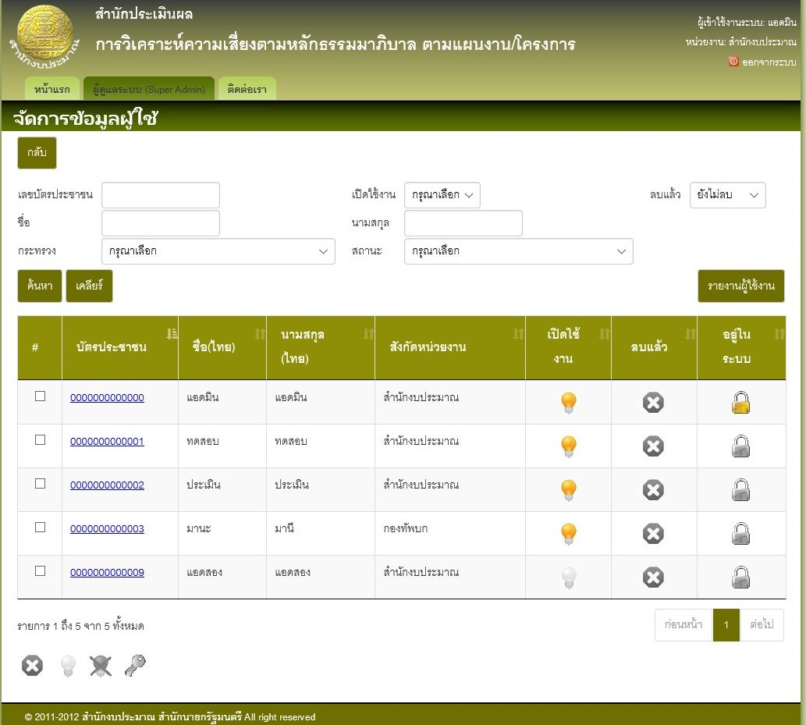
การจัดการผู้ใช้งาน

ทดสอบการปิดใช้งาน
URL | http://localhost:53643/User
User | เลขบัตร | 0000000000000
 | ชื่อ | admin
ความต้องการ | ระงับการใช้ของผู้ใช้งานชั่วคราว มัผลทำให้ผู้ใช้งานคนดังกล่าวไม่สามารถเข้าใช้งานระบบได้
Query | select * from user

ทดสอบการเปิดใช้งาน
URL | http://localhost:53643/User
User | เลขบัตร | 0000000000000
 | ชื่อ | admin
ความต้องการ | ผู้ช้งานปรกติ ที่สามารถเข้าใช้งานระบบได้
Query | select * from user

ทดสอบลบผู้ใช้งาน
URL | http://localhost:53643/User
User | เลขบัตร | 0000000000000
 | ชื่อ | admin
ความต้องการ | ผู้งานที่ถูกลบไปจะไม่สามารถเข้าใช้งานได้ แต่ต้องไม่ลบข้อมูลออกจากฐานข้อมูล
Query | select * from user

ทดสอบปลดล็อคผู้ใช้งาน
URL | http://localhost:53643/User
User | เลขบัตร | 0000000000000
 | ชื่อ | admin
ความต้องการ | ผู้ใช้งานที่ไม่ได้ log out ออกจากระบบ คือผู้ใช้งานที่โดนล็อค ซึ่งจะทำให้ไม่สามารถเข้าใช้งานระบได้ชั่วคราว
Query | select * from user

ทดสอบล็อคผู้ใช้งาน
URL | http://localhost:53643/User
User | เลขบัตร | 0000000000003
 | ชื่อ | mana
ความต้องการ | ผู้ใช้งานที่ไม่ได้ log out ออกจากระบบ จะต้องโดนล็อค และไม่สามารถใช้งานระบบได้ชั่วคราว
Query | select * from user

ทดสอบแสดงรายละเอียดข้อมูลผู้ใช้งาน
URL | http://localhost:53643/User
User | เลขบัตร | 0000000000000
 | ชื่อ | admin
ความต้องการ | แสดงรายละเอยดผู้ใช้งานทีละราย รายเอียดตามเอกสาร
Query | select * from user

ทดสอบแสดงรายงานผู้ใช้งาน
URL | http://localhost:53643/User
User | เลขบัตร | 0000000000000
 | ชื่อ | admin
ความต้องการ | แสดงรายงานตามผู้ใช้งานที่อยู่ในฐานข้อมูลในขณะนั้น รายละเอียดตามเอกสาร
Query | select * from user

จัดการปรกาศ
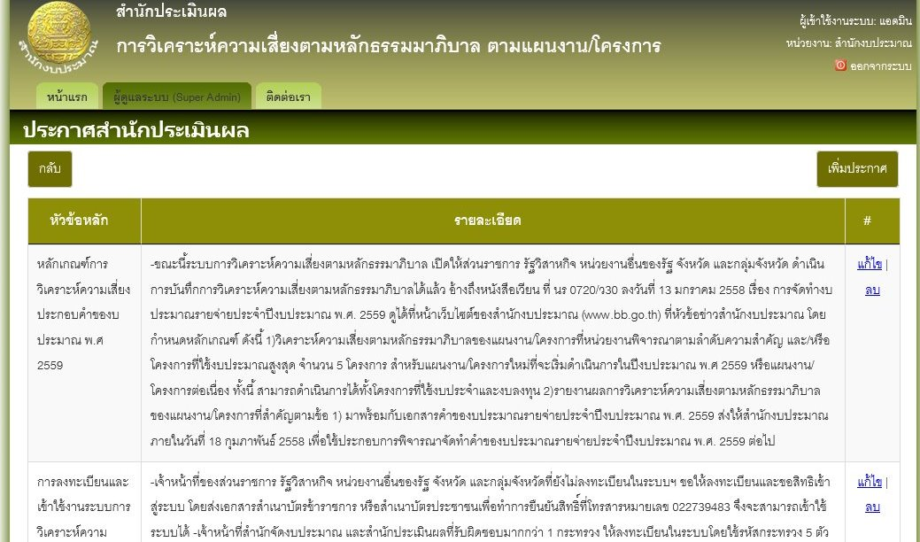
การจัดการประกาศสำนักประมาณ |  |  | *ข้อมูลการแสดงผลดูได้ตามเอกสาร

ทดสอบเพิ่มประกาศ
URL | http://localhost:53643/Announce
User | เลขบัตร | 0000000000000
 | ชื่อ | admin
ความต้องการ | เมื่อเพิ่มประกาศแล้วจะมีผลใช้งานทันที
Query | select * from Announce

ทดสอบแก้ไขประกาศ
URL | http://localhost:53643/Announce
User | เลขบัตร | 0000000000000
 | ชื่อ | admin
ความต้องการ | เมื่อแก้ไขประกาศแล้วจะมีผลใช้งานทันที
Query | select * from Announce

ทดสอบลบประกาศ
URL | http://localhost:53643/Announce
User | เลขบัตร | 0000000000000
 | ชื่อ | admin
ความต้องการ | เมื่อลบไขประกาศแล้วจะมีผลใช้งานทันที และจะลบออกจากฐานข้อมูลด้วย
Query | select * from Announce

จัดการนโยบาย
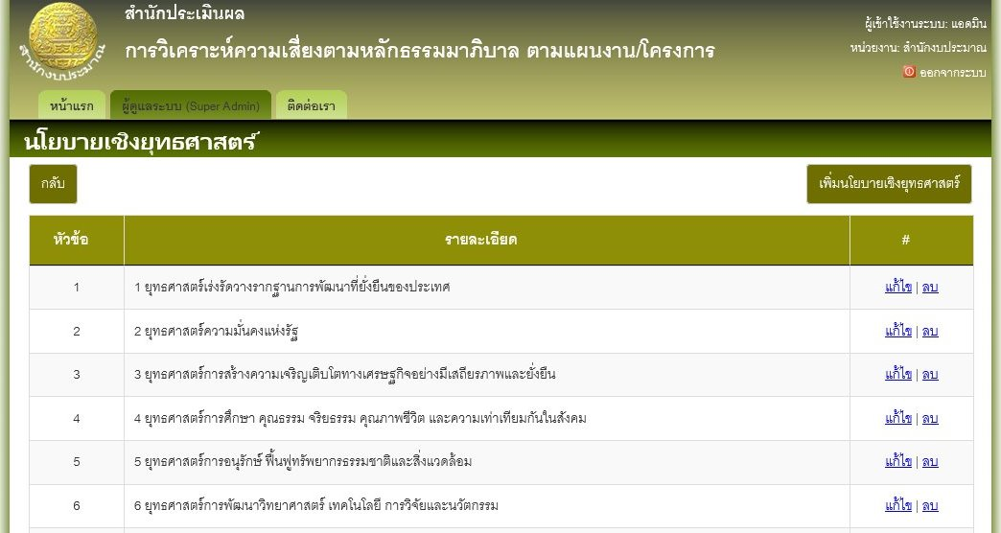
การจัดการนโยบานเชิงยุทธศาสตร์ |  |  | *ข้อมูลการแสดงผลดูได้ตามเอกสาร

ทดสอบเพิ่มนโยบาย
URL | http://localhost:53643/Strategic
User | เลขบัตร | 0000000000000
 | ชื่อ | admin
ความต้องการ | เมื่อเพิ่มนโยบายแล้วจะมีผลใช้งานทันที
Query | select * from Strategic

ทดสอบแก้ไขนโยบาย
URL | http://localhost:53643/Strategic
User | เลขบัตร | 0000000000000
 | ชื่อ | admin
ความต้องการ | เมื่อแก้ไขนโยบายแล้วจะมีผลใช้งานทันที
Query | select * from Strategic

ทดสอบลบนโยบาย
URL | http://localhost:53643/Strategic
User | เลขบัตร | 0000000000000
 | ชื่อ | admin
ความต้องการ | เมื่อลบนโยบายแล้วจะมีผลใช้งานทันที แต่ต้องไม่ลบออกจากฐานข้อมูล
Query | select * from Strategic

จัดการกระทรวง
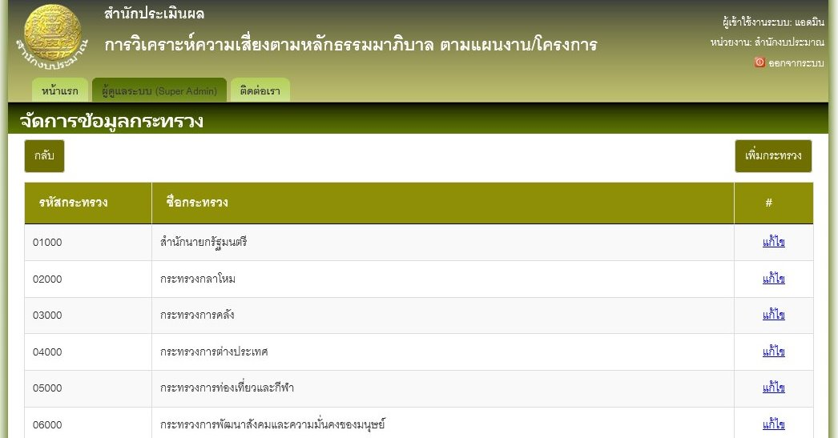
การจัดการข้อมูลกระทรวง

ทดสอบเพิ่มข้อมูลกระทรวง
URL | http://localhost:53643/Ministry
User | เลขบัตร | 0000000000000
 | ชื่อ | admin
ความต้องการ | การเพิ่มกระทรวงจะต้อง ไม่สามารถเพิ่มข้อมูลโดยใช้รหัสกระทรวง หรือชื่อกระทรวงซ้ำกับที่อยู่ในฐานข้อมูลได้
Query | select * from Organization

ทดสอบแก้ไขประทรวง
URL | http://localhost:53643/Ministry
User | เลขบัตร | 0000000000000
 | ชื่อ | admin
ความต้องการ | การแก้ไขกระทรวงจะต้อง ไม่สามารถแก้ไขข้อมูลโดยใช้รหัสกระทรวง และชื่อกระทรวงซ้ำกับที่อยู่ในฐานข้อมูลได้
Query | select * from Organization

จัดการหน่วยงาน
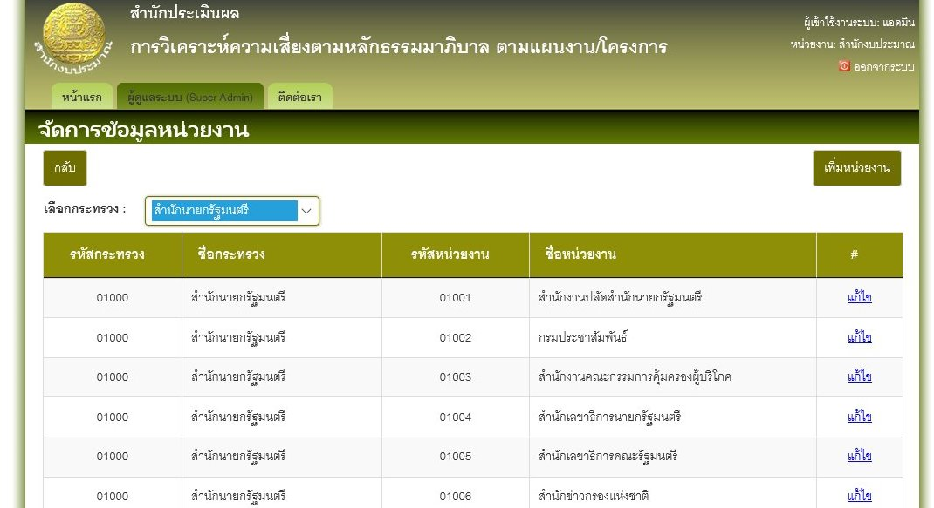
การจัการข้อมูลหน่วยงาน

ทดสอบการเพิ่มข้อมูลหน่วยงาน
URL | http://localhost:53643/Department
User | เลขบัตร | 0000000000000
 | ชื่อ | admin
ความต้องการ | การเพิ่มหน่วยงานเข้าไปในกระทรวง จะต้องไม่สามารถเพิ่มข้อมูลโดยใช้รหัสหน่วยงาน หรือชื่อหน่วยงานซ้ำกับที่อยู่ในฐานข้อมูลได้
Query | select * from Organization

ทดสอบการแก้ไขข้อมูลหน่วยงาน
URL | http://localhost:53643/Department
User | เลขบัตร | 0000000000000
 | ชื่อ | admin
ความต้องการ | การแก้ไขข้อมูลภายในประทรง จะต้องไม่สามารถย้ายหน่วยงานข้ามกระทรวงได้ แต่ข้อมูลอื่นๆ จะแก้ไขได้ตามปรกติ
Query | select * from Organization

แบบประเมิณ
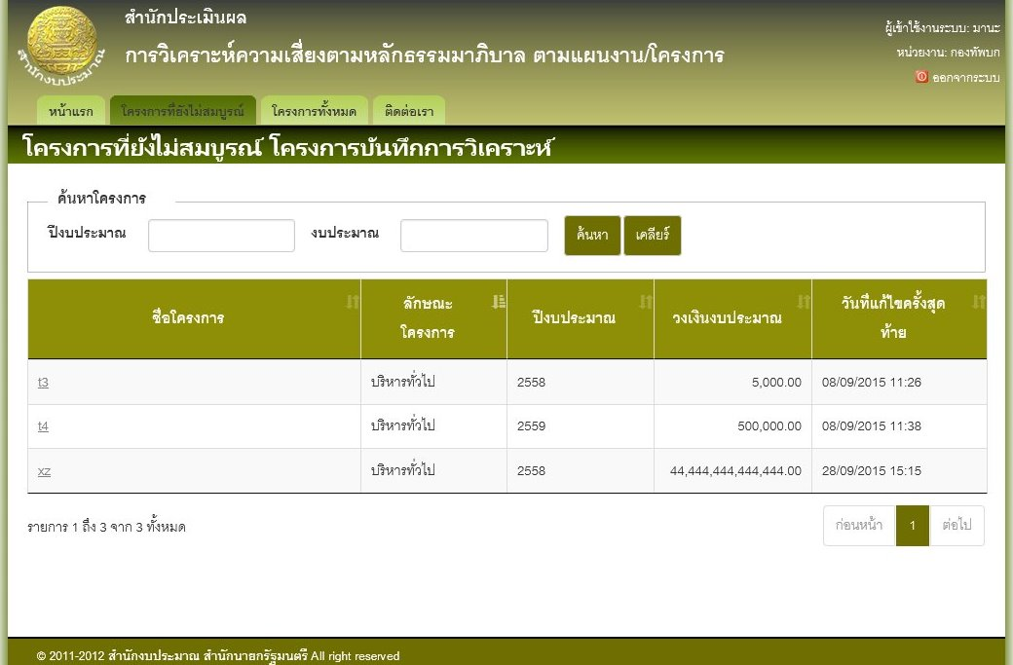
แบบประเมิณความเสี่ยง

ทดสอบการทำแบบประเมิณความเสี่ยง
URL | http://localhost:2854/Government/ProjectIntro
User | เลขบัตร | 0000000000003
 | ชื่อ | mana
ความต้องการ | การทำแบบประเมิณจะต้องทำเรียงลำดับจากข้อแรกไปยังข้อสุดท้าย จะไม่สามารถทำข้ามข้อได้
Query | select * from Project

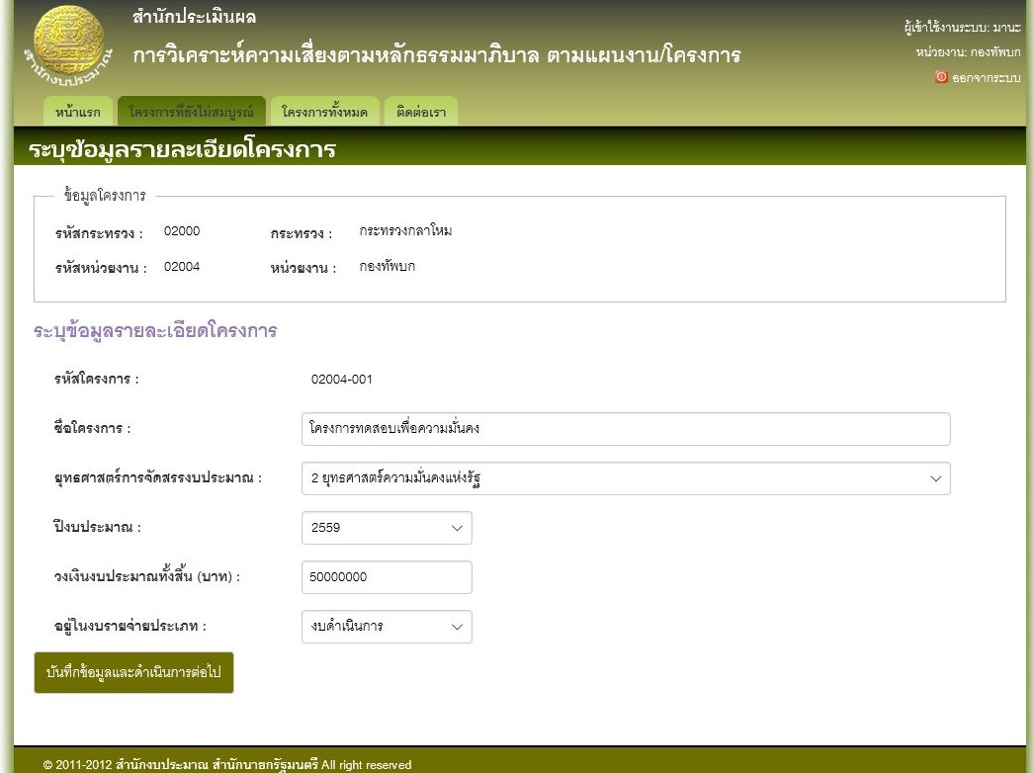

ทดสอบการแก้ไขแบบประเมิณ
URL | http://localhost:2854/Projects/ProjectIncomplete
User | เลขบัตร | 0000000000003
 | ชื่อ | mana
ความต้องการ | ถ้ายังทำแบบประเมิณไม่เสร็จครบทุกข้อ จะยังไม่สามารถกลับไปแก้ไขข้อมูลของหน้าจอก่อนได้ คือต้องบันทึกแบบประเมิณเรียบร้อยแล้วถึงจะดึงข้อมูลมาแก้ไขได้
 | การแก้ไขแบบประเมิณ จะสามารถทำได้เฉพาะแบบประเมิณที่ยังไม่ได้ Sing-Off เท่านั้น
 | ระบบต้องบันทึกคำตอบอัตโนมัติระหว่างการทำแบบประเมิณ ในทุกๆครั้งที่เปลี่ยนข้อในการตอบคำถาม
 | การ Sign-Off แบบประเมิณจะทำได้ก็ต่อเมื่อทำแบบประเมิณเรียบร้อยแล้ว
 | ไม่สามารถแก้ไขแบบประเมิณที่ Sign-Off แล้วได้

ทดสอบการแสดงข้อมูลโครงการ
URL | http://localhost:2854/Projects/ProjectIncomplete
 | http://localhost:2854/Projects/ProjectCompletedUnSign
 | http://localhost:2854/Projects/ProjectCompletedSign
 | http://localhost:2854/Projects/ProjectUnRisk
User | เลขบัตร | 0000000000003
 | ชื่อ | mana
ความต้องการ | ต้องสามารถแสดงข้อมูลโครงการได้ตาม ปีงบประมาณ
 | ต้องสามารถแสดงข้อมูลโครงการที่ยังไม่สมบูรณ์ หรือโครงการที่อยู่ระหว่างการประเมิณได้
 | ต้องสามารถแสดงข้อมูลโครงการที่ยังไม่ส่งผลวิเคราะห์ได้ โดยจะเป็นรายการจองโครงการที่ทำแบบประเมินเสร็จแล้ว แต่ยังไม่ได้ Sign-Off
 | ต้องสามาถแสดงข้อมูลโครงการที่ส่งผลวิเคราห์ได้ โดยเป็นรายการของโครงการที่ sign-off แล้ว
 | ต้องสามารถแสดงข้อมูลโครงการที่ไม่อยู่ในข่ายต้องวิเคราะห์ความเสี่ยงได้ โดยแสดงรายการของโครงการที่ไม่ต้องทำแบบประเมิน

